Repotool
I. Cấu trúc của Repository
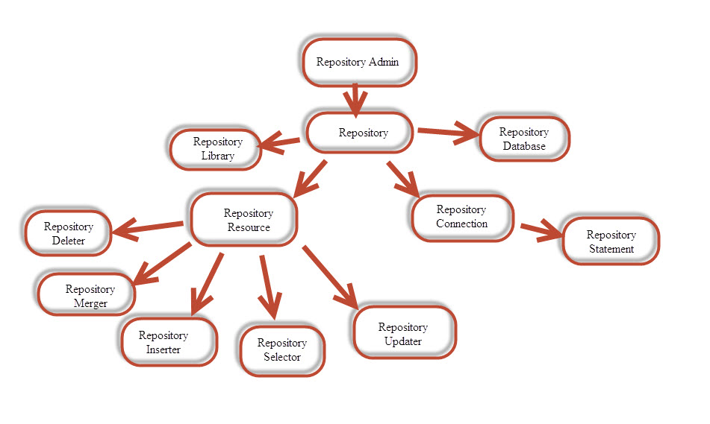

 | - Repository là đối tượng được quản lý bởi Repository Admin
 | - Có 2 cách để thực hiện 1 câu truy vấn đó là sử dụng Repository Connection hoặc Repository Resource
 |  | + Repository Connection: Khai báo 1 Repository Statement, gán thuộc tính BSQL và sử dụng execute() của Repository Statement
 |  | + Repository Resource: có các đối tượng Deleter, Merger, Inserter, Selector, Updater tương ứng với mỗi tác vụ
 |  |  | *** Để sử dụng các đối tượng này, ta phải thực hiện put các thuộc tính và param

II. Repotool
 | 1. Tính năng
 |  | - Tool dạng command line có tác dụng đối với ORACLE repository hiện tại của Piex Manager
 |  | - Lấy được danh sách các table
 |  | - Phát hành các câu select/insert/update/delete, phân tích command và đưa ra câu query hoàn chỉnh

 | 2. Quá trình xử lý
 |  | 1. Đăng kí service repotool với OSGI
 |  | 2. Đăng kí listen service RepositoryAdmin bằng ServiceListener với OSGI
 |  | 3. Get service RepositoryAdmin mà bundle Repository.Oracle đã đăng kí
 |  | 4. Get Repository
 |  | 5. Khởi tạo connection
 |  | 6. Kiểm tra command

 | 3. Cách sử dụng Repotool
 |  | - Đưa file repotool.groovy vào FELIX_HOME/lib/groovy/
 |  | - Thực hiện khởi động piex_manager
 |  | - Thực hiện một trong các câu lệnh dưới để lấy danh sách các table hay thực thi query
 |  |  | + Cú pháp 1: repotool listtables __name__
 |  |  |  | Với __name__ là tên table muốn lấy

 |  |  | + Cú pháp 2: repotool listtables __name1__ __name2__
 |  |  |  | Với __name1__, __name2__ là tên các table muốn lấy

 |  |  | + Cú pháp 3: repotool __query__
 |  |  |  | Với __query__ là câu query muốn thực thi

MQPROCESSOR
MQPROCESSOR

 | 1. Định nghĩa
 |  | là servlet chuyên dùng cho việc giám sát multi database, các job giám sát database sẽ gửi data tới servlet này

 | 2. Tác dụng
 |  | - Ghi data được PUT từ request vào file trong thư mục đặc định
 |  | - Xử lý đọc data đã được ghi theo thứ tự
 |  |  |  |  |  |  | s
 | 3. Luồng xử lý

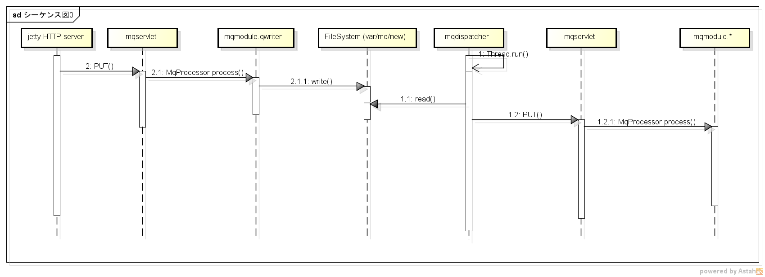
1
2
3
4
5
6

 |  |  | mqservlet: Quản lý mqprocessor, gọi ra servlet. Không chỉ đóng vai trò là trạng thái HttpServlet, mà còn thực thi với vai trò của MqServlet được gọi ra từ mqdispatcher
 |  |  | mqmodule.qwriter: mqprocessor của việc ghi ra File System
 |  |  | mqdispatcher: container của MqServlet. Xử lý chủ yếu là xác nhận File system, lấy ra file và gọi MqServlet
 |  |  | mqmodule.*: tương tự như qwriter, được quản lý bởi mqservlet, là module xử lý data được gọi ra

 | 4. Xử lý chi tiết
 |  | *Xử lý data được gửi lên từ phía Client
 |  |  | Mục đích: xử lý data nhận được từ request của Client, thực hiện ghi dữ liệu và respone trạng thái tới Client

 |  |  | - Một Servlet được tự động tạo ra khi chuẩn bị file config dưới
# IST_HOME/etc/com.insight_tec.pi.mqservletfactory-mdb_http.cfgを新規に用意する。
# このファイルを用意することで、 HTTP PUT を受付けるServletが生成される、このときの名前は、"httpdmdb"
path=/oscol-spool/tfm_mdbcol
name=httpmdb
converter=com.insight_tec.pi.mqservlet.data.RawStreamConverter
useHttp=true

 |  |  | - Client kết nối tới Servlet trên theo địa chỉ như bên dưới
 |  |  |  | dest: [ host: "xxxxx", port: 13111, location: "/oscol-spool/tfm_mdbcol"]
 |  |  |  |  | xxxxx: IP máy manager

 |  |  | - Khi có request PUT được gửi từ Client, servlet đã được thiết lập ở trên thực hiện gọi phương thức doPut()
 |  |  |  | + input của servlet này là một InputStream
 |  |  | - Khi có data từ target gửi lên, servlet httpmdb sẽ nhận và gọi method process() của tất cả các MqProcessor
 |  |  |  | public MqProcessor.Token<File> process(Map<String, Object> persistentDataMap, InputStream data)
 |  |  |  |  |  | throws MqServletException {
 |  |  |  |  | PassiveMatch m
 |  |  |  |  | parseAndfileOut(data, m);
 |  |  |  | => qwriter gọi method parseAndfileOut() để ghi data ra file dạng .json vào thư mục var/mq (có sử dụng biến canReceive để đưa thông báo khi không thể nhận tiếp file để xử lý)
 |  |  |  | => nếu việc ghi file không có lỗi gì thì move file này vào thư mục var/mq/new
 |  |  |  | *** để servlet đã tạo ra ở trên kết nối với qwriter cần thực hiện config tương ưng như bên dưới
# com.insight_tec.pi.mqprocessor.qwriter.cfgの中に、httpmdb のエントリを追加する。
# これにより、httpmdbが受け付けたHTTP PUT のデータを var/mq の下にファイルとして置く事が出来る。
#
mqlist=httpmdb,httpos,httpdssq,httpdsqt,httpdses,httpddep,httpaud
httpmdb.type=SYS
httpmdb.tmpdir=${felix.home}/var/mq/tmp
httpmdb.rootdir=${felix.home}/var/mq
httpmdb.maxnewfiles=1024
…

 |  | *Xử lý data phía Manager
 |  |  | Mục đích: Khi có file mới được tạo ra ở thư mục var/mq/new, phía Manager sẽ thực hiện đọc và xử lý file. Thực hiện insert data vào database nếu thành công thì commit() còn thất bại thì rollback() hoặc release()

 |  |  | - MqDispatcher đọc các file được qwriter tạo ra và gửi data tới 1 mqservlet đã được tạo ra từ trước bằng cách config dưới
# com.insight_tec.pi.mqservletfactory-mdb.cfg
path=/oscol-spool/tfm_mdbcol
name=mdb
converter=com.insight_tec.pi.mqservlet.data.json.JsonConverter
useHttp=false
diagbasedir=${felix.home}/tmp
dodiag=false
mqdispatcher.filepattern=.*\\.json

 |  |  |  | + converter là JsonConverter vì input là data đã được convert sang dạng Json trước khi ghi vào file
 |  |  |  | + Servlet này không phải là HTTP Servlet, mà là 1 servlet giả, dưới dạng file trung gian
 |  |  | - Để servlet ảo dùng được processor tạo ra ở bước 6 => cần tạo interface bằng file config như bên dưới
# IST_HOME/etc/com.insight_tec.pi.MDBMqProcessor.cfgを新規に用意する。
# "mdb" という名前の mqservletが存在しないといけない。
mqlist=mdb

 |  |  | - MqProcessorClass.groovy
 |  |  |  | + Tạo ra processor và đăng ký lên OSGI:
 |  |  |  |  | class MDBMqProcessorFactory<T, K> implements MqProcessorGenericConfig.MqProcessorFactory{ def context MDBMqProcessorFactory(ctx){ this.context = ctx } MqProcessor<T, K> newInstance(String mqName){ def oMqProcessor = new MDBMqProcessor<Object, Object>(context) return oMqProcessor } } def processorFactory = new MDBMqProcessorFactory<Object, Object>(ctx) def pid = "com.insight_tec.pi.MDBMqProcessor" def configurator = new MqProcessorGenericConfig<Object, Object>(pid, processorFactory) configurator.register(ctx)

 |  |  |  | => MqProcessor đã được khởi tạo và danh sách các servlet được sử dụng MqProcessor này, ở đây config là servlet mdb
 |  |  | - MqServerlet thực hiện gọi method Process
 |  |  |  | + Trường hợp đọc data của file lỗi
 |  |  |  |  | => method doProcessError được thực thi, trong vòng 10 phút file lỗi được đọc lại liên tục và nếu sau 10 phút vẫn bị lỗi thì file .json này sẽ được ghi vào folder var/mq/ecp
 |  |  |  |  | *Giá trị maxRecoverTime đang được fix cứng là 10 phút

 |  |  |  | + Trường hợp đọc data của file không lỗi
 |  |  |  |  | Get ResourceID => Get Repository tương ứng
 |  |  |  |  | Thực hiện convert data nhận được(Ở dạng Message) thành data thích hợp để insert
 |  |  |  |  | Đưa các data vừa convert(Ở dạng map) vào eventData chuẩn bị cho việc tạo event
 |  |  |  |  | Lưu data nhận được vào repository sử dụng inserter (Lưu ý: Không được commit)

 |  |  | - MqServlet nhận danh sách MqProcessor và thực hiện gọi method callProcess()
 |  |  |  | + thực hiện duyệt lần lượt các processor trong processorList
 |  |  |  | + với mỗi processor tương ứng sẽ có một token được dùng để check trạng thái thực thi của processor đó
 |  |  |  | + token sẽ lưu các giá trị như: code, reason, session tương ứng với processor
 |  |  |  | + nếu có một processor thực thi lỗi => toàn bộ tiến trình dừng lại
 |  |  |  | + nếu tất cả processor thực thi thành công
 |  |  | - Trả về 1 Token
 |  |  |  | + Nếu thực thi thành công:
 |  |  |  |  | new Token<RepositoryConnection>(RESULTCODE.SUCCESS, "", conn)
 |  |  |  | + Nếu có lỗi SQL:
 |  |  |  |  | new Token<RepositoryConnection>(RESULTCODE.STOP, ex.getMessage(), conn)
 |  |  |  | + Nếu có lỗi khác:
 |  |  |  |  | new Token<RepositoryConnection>(RESULTCODE.FAIL, ex.getMessage(), conn)
 |  |  | - Từ các token này thực hiện các hành động tương ứng: commit, rollback hoặc release

 | ***Note
 |  | doGet() | Nhận đối tượng HttpServletRequest và HttpServletResponse làm tham số
 |  |  | Method GET có kích thước nhỏ, không mang tính bảo mật, chỉ chấp nhận tham số dạng chuỗi và cho các tham số hiển thị trên URL

 |  | doPost() | Có ích khi cần submit() một Form HTML mà không muốn nhìn thấy các tham số hiển thị trên URL
 |  |  | Nhận đối tượng HttpServletRequest và HttpServletResponse làm tham số
 |  |  | Method POST có kích thước lớn, được qui định trong configuration của web server, không giới hạn về kiểu dữ liệu và các dữ liệu đính kèm hidden so với user

Agentless
Agentless

 | 1. Khái niệm
 |  | - Là việc giám sát Database của các máy Client bằng cách đưa các Job giám sát tới Manager và thực thi trên Manager
 |  | - Từ 1 file Job có thể tạo ra nhiều instance khác nhau về name, params và schedule
 |  | - Các instance này chạy trực tiếp trên Manager, việc connect tới các máy Client sẽ được config trong file Job hoặc file params tương ứng

 | 2. Tác dụng
 |  | - Quản lý tập trung các Job trên manager bằng cách sử dụng file .instances
 |  | - Giảm thiểu việc cài đặt phức tạp tại nhiều máy Client
 |  | - Giảm thiểu việc phải sửa Job giám sát ở nhiều máy Client
 |  | - 1 job có thể giám sát nhiều máy client

 | 3. Cách sử dụng
 |  | * Tạo file instance và config tương ứng
 |  |  | - file có tên job_name.instance
 |  |  | [
 |  |  | instances_name:[schedule:"10i",params:[param:"70"]]
 |  |  | ]

 |  | * Trường hợp nên sử dụng Agentless
 |  |  | - Khi Job giám sát đặt tại máy Manager có thể lấy data trực tiếp từ máy Client

 |  | * Trường hợp không nên sử dụng Agentless
 |  |  | - Khi Job giám sát đặt tại Manager bắt buộc đọc data từ file trên máy Client (Ví dụ như lấy thông tin về size của một file cần sử dụng address trên máy Client)

 | 4. Ví dụ về việc tự động tạo Instance Job

//File test.cls
name: "CLASS_A", concurrency: 1
clasname:CLASS_A, Jobname:test, params: 10, schedule: 10i

//File test.job
JOB = [ name: "test", jobclass:"CLASS_A"]
FETCHACTION={
return "test"
}
Creat
Job
clasname:CLASS_A, Jobname:test_instances_1, params: 70, schedule: 40i
Load

Load
Creat
Job instances

//File test.instances
[
"instances_1":[schedule:"40i",params:[param:"70"]],
"instances_2":[schedule:"30i"],
"instances_3":[params:[param:"50"]],
"instances_4":[:]
]
clasname:CLASS_A, Jobname:test_instances_2, params : 10, schedule: 30i
JobDsl
Creat
Job instances
Load

Creat
Job instances

Load
clasname:CLASS_A, Jobname:test_instances_3, params: 50, schedule: 10i
//File test.trg
job:"test", schedule:"10i"

Load
Creat
Job instances

//File test.params
[param: "10"]
clasname:CLASS_A, Jobname:test_instances_4, params: 10, schedule: 10i

 | 5. Luồng xử lý
 |  | Các file .cls, .job, .instances, .trg, .params sẽ được load lên và xử lý trong JobDsl.groovy

 |  | - method processJob() được gọi và thực thi
 |  |  | + Thực hiện load Jobfile và tạo schedule tương ứng
 |  |  | + Thực hiện lưu thông tin của jobfile vào một mapJobJobFile với key = jobname, value = jobfile (đường dẫn tới file job)
 |  |  | + Nếu tồn tại file .job mà chưa có file .cls tương ứng => file .job sẽ ở trạng thái chờ .cls => nó sẽ được đưa vào một lstJobWaitJobClass
 |  |  |  | => Sau khi file .cls được đưa vào, job_name sẽ được check, nếu tương ứng với một job_name trong lstJobWaitJobClass thì schedule của Job sẽ được thiết lập
 |  |  | + create object job bằng cách dùng jobfacade.createJob(scheduledJob)

 |  | - Nếu có tồn tại file .instance thì method processInstances() sẽ được thực thi
 |  |  | + Thực hiện đọc file instances và đưa các thông tin tương ứng của instances vào một listInstances
 |  |  | + listInstance có dạng như bên dưới
 |  |  |  | [instancesName:xxxx, schedule:yyyy, params:zzzz]
 |  |  | + Lưu thông tin listInstance vào mapJobListInstances có dạng key = jobname, value = listInstances
 |  |  | + Với mỗi instance, thực hiện create class job, job instance với tên tương ứng là JobName_instanceName và tạo schedule tương ứng
 |  |  |  | Create class job, replace job name thành job_instance
 |  |  |  |  | def job_inst = jobName + "_" + element_listinst.instancesName
 |  |  |  |  | def tmpTextParesd = textParsed.trim()
 |  |  |  |  | tmpTextParesd = tmpTextParesd.replace(jobName,job_inst)
 |  |  |  |  | def clsJob = loader.parseClass(tmpTextParesd, job_inst)

 |  |  |  | Create job
 |  |  |  |  | def scheduledJob = new GroovyScheduledJob(jobfile.getName(), clsJob, element_listinst.params, jobName)
 |  |  |  |  | jobfacade.createJob(scheduledJob)

 |  |  |  | Create schedule
 |  |  |  |  | triggerInstances = processCreateTrigger(element_listinst.schedule, job_inst)
 |  |  |  |  | def jobInstances = jobfacade.getJob(job_inst)
 |  |  |  |  | jobfacade.scheduleJob(jobInstances, triggerInstances)

 |  |  | + Nếu instance không chứa thông tin schedule hay params thì instance đó sẽ được gán thông tin schedule, params của Job tương ứng
 |  |  | + Trường hợp có file .instances mà chưa có file .job => file .instance ở trạng thái chờ .job => nó được đưa vào một mapInstancesWaitJob
.instance
.job
waiting

add

mapInstancesWaitJob

 |  | - method processTrigger() thực thi xử lý các Trigger đang chờ, tạo trigger và schedule cho job
 |  |  | + Đọc file .trg của Job tương ứng và tạo ra 1 defaultSchedule sau đó lưu thông tin vào mapJobDefaultSchedule
 |  |  | + mapJobDefaultSchedule lưu thông tin với key = jobname, value = schedule
 |  |  | + Trường hợp có file .trg và .cls
 |  |  |  | => Tồn tại file .trg mà chưa có file .job tương ứng => file .trg sẽ ở trạng thái chờ .job => nó sẽ được đưa vào một lstTriggerWaitJob
 |  |  | + Trường hợp có file .trg
 |  |  |  | => Tồn tại file .trg mà chưa có file .job và .cls tương ứng => file .trg sẽ ở trạng thái chờ .job và chờ .cls => nó sẽ được đưa vào một lstTriggerWaitAll
 |  |  | + Sau khi file .job hay .cls được đưa vào, job_name sẽ được check, nếu tương ứng với một job_name trong lstTriggerWaitJob/lstTriggerWaitAll thì schedule của Job sẽ được thiết lập
 |  |  | + Nếu không phải chờ file job thì thực hiện xử lý lập schedule cho job và các instance không có định nghĩa schedule

.trg
.job
.trg
.job
.cls
waiting
waiting
waiting

add
add
add

lstTriggerWaitJob
lstTriggerWaitAll
lstJobWaitJobClass

